상품제안서
키친필 U자 뚜껑머그 | 상품코드: S41965

 |  |  |  |  |  |  | 02-713-8555 | www.synergygift.co.kr
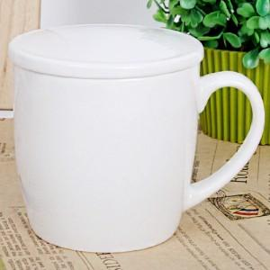

【상세/제작정보】 | <p><span style="font-size: 14pt;">※ 200개 미만 포장지포장 진행시 85,000원(VAT별도) 비용 일괄 발생 됩니다.</span></p>

【인쇄/포장옵션】 | 실크 / 포장지포장

【공급단가】 | 수량 | 100~ | 300~ | 1,000~ | 3,000~ | 5,000~
*VAT별도 | 단가 | 3,250원 | 3,200원 | 3,120원 | 3,000원 | 2,870원

【상품 URL】 | https://www.synergygift.co.kr:443/src/goods_detail.php?gdno=41965

